상품제안서
이노젠 아이쿨러 에어2 급속냉각 에어컨 미니선풍기 | 상품코드: S46525

 |  |  |  |  |  |  | 02-713-8555 | www.synergygift.co.kr
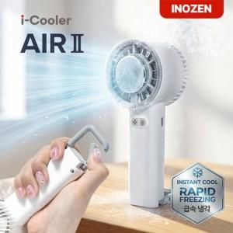 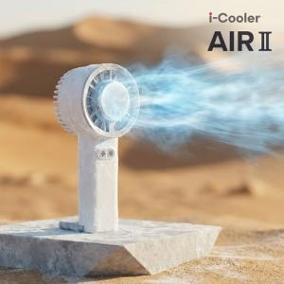 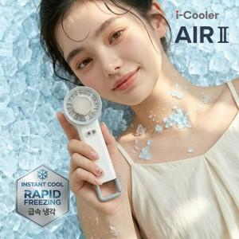

【상세/제작정보】

【인쇄/포장옵션】 | 실크, 레이저, 풀칼라 / 포장지포장

【공급단가】 | 수량 | 50~ | 100~ | 500~ | 1,000~ | 3,000~
*VAT별도 | 단가 | 10,100원 | 9,840원 | 9,200원 | 9,050원 | 8,900원

【상품 URL】 | https://www.synergygift.co.kr:443/src/goods_detail.php?gdno=46525

